상품제안서
모던오피스 고급 가정용 도서관 독서대 | 상품코드: F26420

 |  |  |  |  |  |  | 02-412-0044 | www.easy1.co.kr
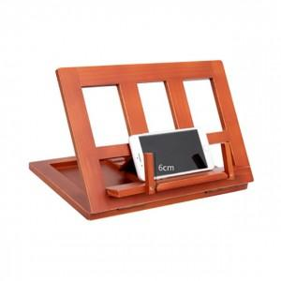

【상세/제작정보】 | 기본수량 미만 인쇄시 비용 추가

【인쇄/포장옵션】 | 레이저 / 포장불가능

【공급단가】 | 수량 | 50~ | 100~ | 500~ | 1,000~ | 2,000~
*VAT별도 | 단가 | 19,620원 | 19,310원 | 18,840원 | 18,360원 | 18,050원

【상품 URL】 | https://easy1.co.kr:443/src/goods_detail.php?gdno=26420

